Tabelle1
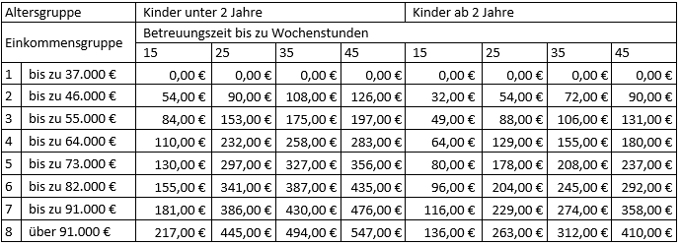
In einigen Fallkonstellationen ist die Berechnung des Elternbeitragsrechners ungenau.
Bitte wenden Sie sich an das Team Elternbeiträge, wenn Sie:
- mehrere Kinder haben, die in Tageseinrichtungen/Tagespflege betreut werden
- verschiedene (mehrere) Arbeitsstellen haben,
- arbeitslos sind und/oder Lohnersatzleistungen (z.B. Arbeitslosengeld I, Elterngeld, Krankengeld) eingerechnet werden müssen oder
- darüber hinausgehende Fragen haben.
Was ist Einkommen?
- Erwerbseinkommen
- Einkünfte aus einer Selbstständigkeit
- Einkünfte aus Vermietung und Verpachtung
- Einkünfte aus Land- und Forstwirtschaft
- Einkünfte aus Kapitalvermögen
- Einkünfte aus einer geringfügigen Beschäftigung
- SGB II-Leistungen
- Arbeitslosengeld
- Renten
- Lohnersatzleistungen (Krankengeld, Übergangsgeld, etc.)
- Unterhaltszahlungen eines Elternteils für den getrennt lebenden Ehepartner und die Kinder
- Unterhaltsvorschuss
- Jahressonderprämien, Abfindungen
- BAföG
- Elterngeld (abzüglich eines monatlichen Freibetrages, der abhängig von der Dauer des Bezuges ist)
- Wohngeld, etc.
Elternbeitragsrechner 2026

 | Wie alt ist ihr Kind zum Zeitpunkt der Betreuung?
 |  |  |  | unter 2 Jahre
 |  |  |  | 2 Jahre und älter
 | Welchen Betruungsumfang möchten Sie buchen?
 |  |  |  | 15 Stunden pro Woche
 |  |  |  | 25 Stunden pro Woche
 | Wieviele Kinder haben Sie? |  |  | 35 Stunden pro Woche
 | 3 |  |  | 45 Stunden pro Woche

1. Elternteil |  |  | 2. Elternteil | 1
 |  |  |  | 2
Ihr Bruttojahreseinkommen in vollen Euro |  |  | Ihr Bruttojahreseinkommen in vollen Euro | 3
 |  |  |  | 4
 |  |  |  | 5
Anerkannte Werbungskosten oder 1230€ ohne Nachweis |  |  | Anerkannte Werbungskosten oder 1230€ ohne Nachweis | 6
 |  |  |  | 7
 |  |  |  | 8
Sind Sie Beamter? |  |  | Sind Sie Beamter?

 |  |  |  | Beamte?(1)
 |  |  |  | FALSE
Bruttojahreseinkommen 1. Elternteil |  | 0.00 € |  | Beamte?(2)
 |  |  |  | FALSE
abzüglich Werbungskosten 1. Elternteil |  | 1,230.00 €

zuzüglich 10% bei Beamten |  | 0.00 €

Bruttojahreseinkommen 2. Elternteil |  | 0.00 €

abzüglich Werbungskosten 2. Elternteil |  | 1,230.00 €

zuzüglich 10% bei Beamten |  | 0.00 €

abzüglich Kinderfreibetrag |  | 9,756.00 €

Zu berücksichtigendes Bruttoeinkommen |  | -12,216.00 €

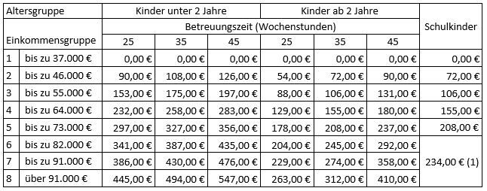
Elternbeiträge für die Inanspruchnahme von Tageseinrichtungen für Kinder und für das außerunterrichtliche Angebot in den Offenen Ganztagsschulen (OGS) im Primarbereich
ab 1. August 2025

Elternbeiträge für die Betreuung in Kindertagespflege
ab 1. August 2025

